关系图
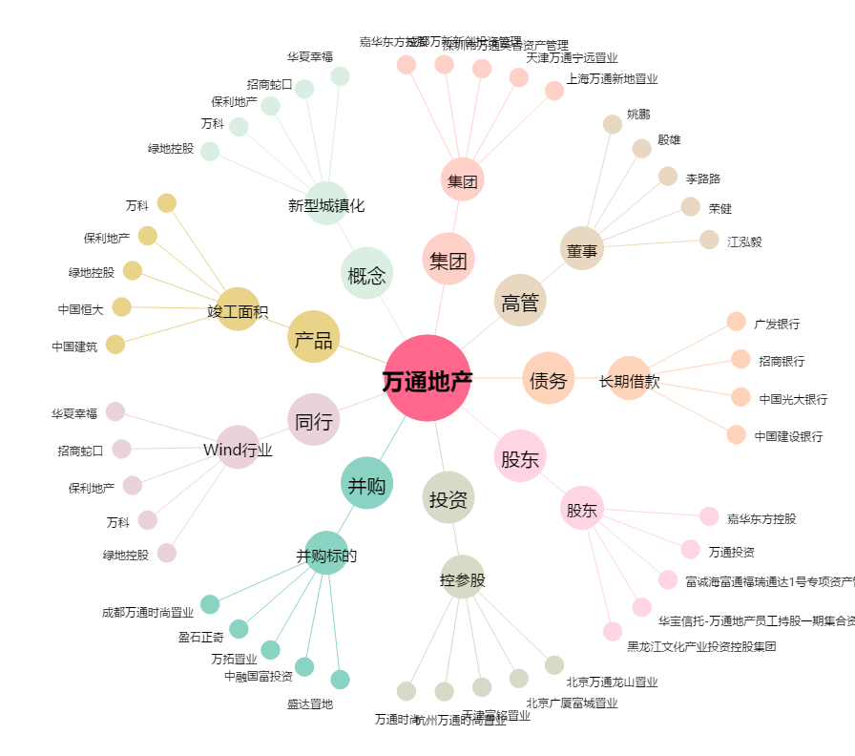
万通地产[600246.SH] - 关系概览图

